상품제안서
[플레이고] CB100 3in1 C타입 고속충전 릴케이블 (데이터/충전 겸용) 1P | 상품코드: F31169

 |  |  |  |  |  |  | 02-412-0044 | www.easy1.co.kr
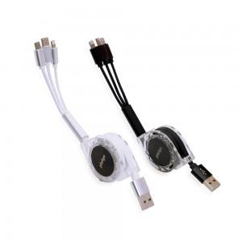

【상세/제작정보】 | 1박스 입수 수량 - 100개

【인쇄/포장옵션】 | 레이저, 풀칼라 / 포장지포장

【공급단가】 | 수량 | 100~ | 300~ | 500~ | 1,000~ | 3,000~
*VAT별도 | 단가 | 3,430원 | 3,370원 | 3,290원 | 3,210원 | 3,150원

【상품 URL】 | http://www.easy1.co.kr/src/goods_detail.php?gdno=31169

